0 (1)
工程款支付证书
工程名称 |  | 开发区（PCB污水处理厂）绿化提升工程 |  |  |  |  |  |  |  |  | ERP编号 | 7042 | 档案编号 | CD2017-033 | CD2017-033 | 33 | 7042 | 开发区（PCB污水处理厂）绿化提升工程 | 2017.4.28 | 155129.77 | 铜陵 开发区 | 铜陵公司许莉15956208581 | 汪 洋13856267999 | 中标通知书、施工合同和内部承包协议原件 | 抽签
合同金额 |  | 155,129.77 |  | 中标 日期 | 2017.4.28 |  | 已 供 工程资料 | 中标通知书、施工合同和内部承包协议原件 |  |  |  | 庐江 | 责任 单位 | 铜陵公司许莉15956208581
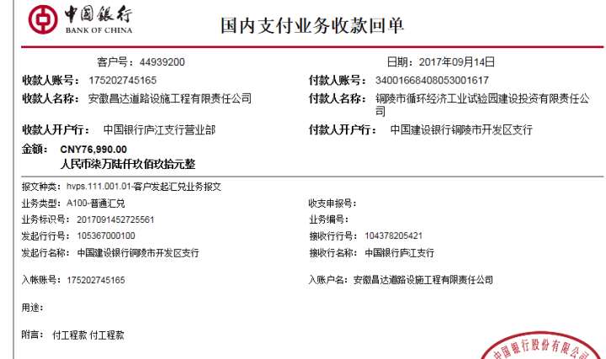
决算金额 |  |  |  | 竣工 日期 |  |  |  |  |  |  |  | 合肥 | 责任人 | 汪 洋13856267999
序号 | 工程款到账 |  |  | 开票情况 |  | 管理费 |  | 代缴税金 | 其他扣款 |  | 预留款 |  | 实际支付
 | 日期 | 账户 | 金额 | 日期 | 金额 | 比例 | 金额 | 金额 | 金额 | 备注 | 金额 | 备注 | 户名 | 金额
1 | 2017-09-14 | 中 | 76,990.00 | 9/5、9/8 | 77,000.00 | 3%全扣 | 4,653.90 | 37.84 | 500.00 | 2017.9.1办理外经证费用500 |  |  | 汪 洋 | 71,798.26

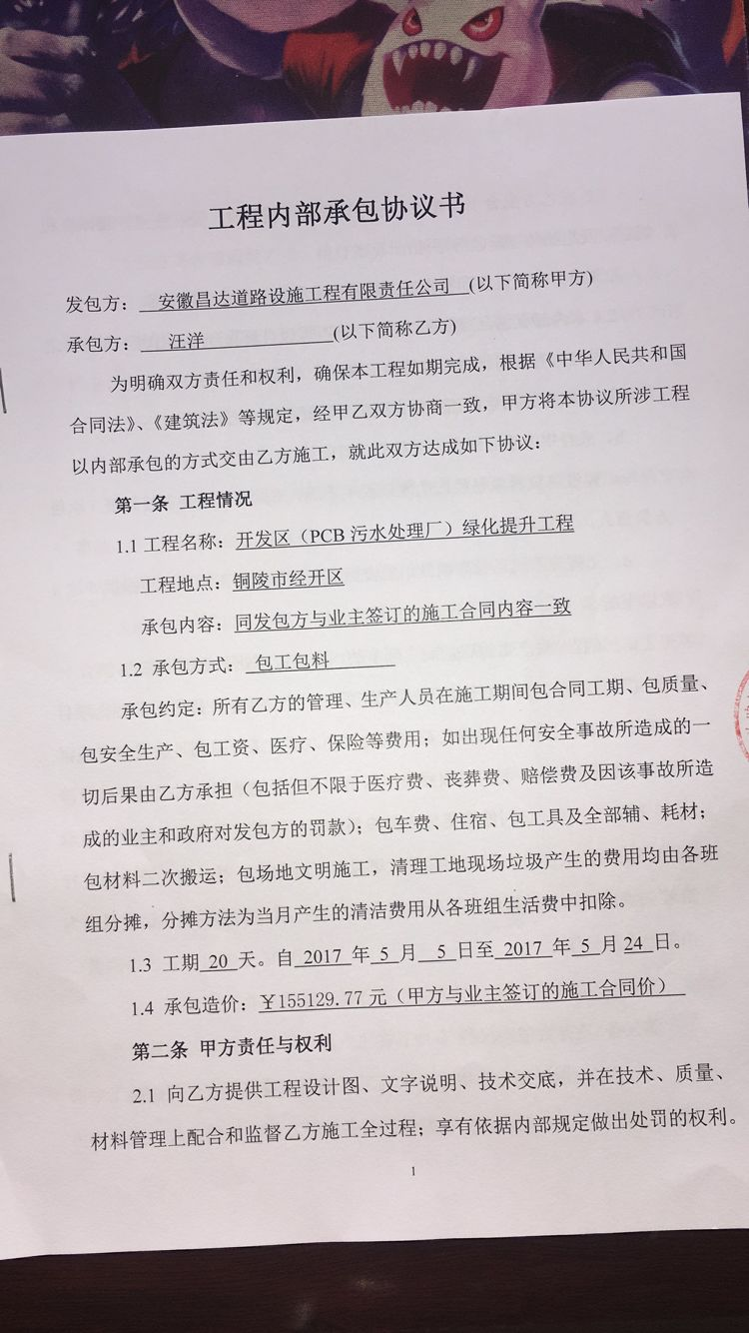

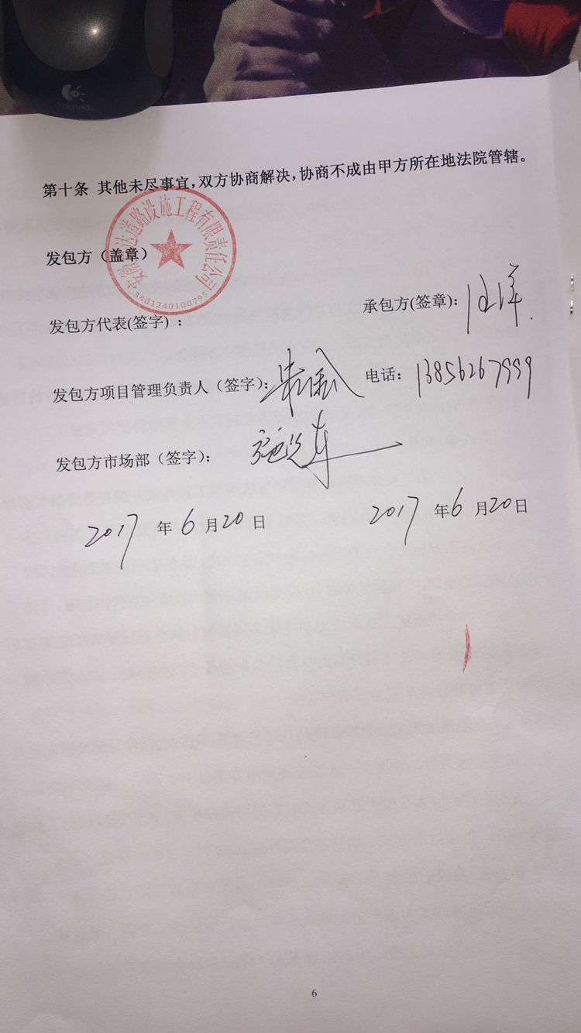

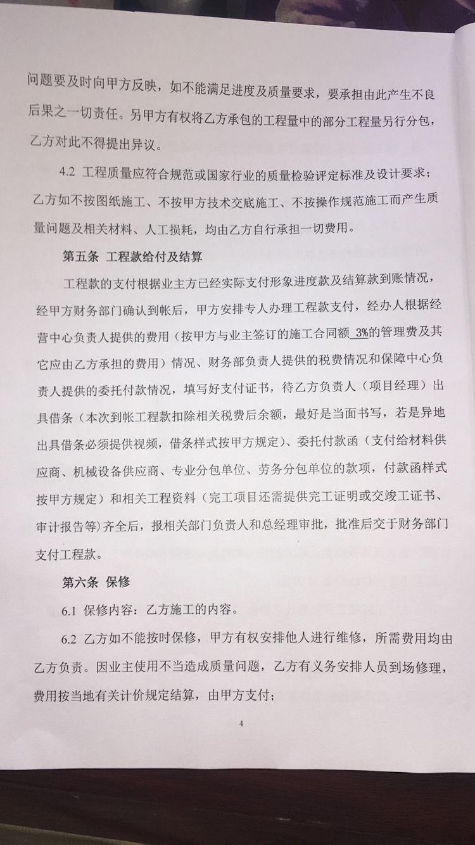
合计 |  | - | 76,990.00 | - | 77,000.00 | - | 4,653.90 | 37.84 | 500.00 | - | 0.00 | - | - | 71,798.26
本次结算 支付明细 |  | 应支付金额 |  | 71,798.26 |  |  |  | 实际支付金额 |  | 小写 | 71,798.26
 |  | 已支付金额 |  | 0.00 |  |  |  |  |  | 大写 | 柒万壹仟柒佰玖拾捌元贰角陆分
申请部门 意见 |  | 借条已供。 |  |  |  |  |  | 项目管理 意见 |  | 何总、朱总已同意支付（附表背面截图）。
财务初审 意见 |  |  |  |  |  |  |  | 财务审核 意见
质安初审 意见 |  |  |  |  |  |  |  | 质安稽查 意见
总经理审批 |  |  |  |  |  |  |  | 董事长审批

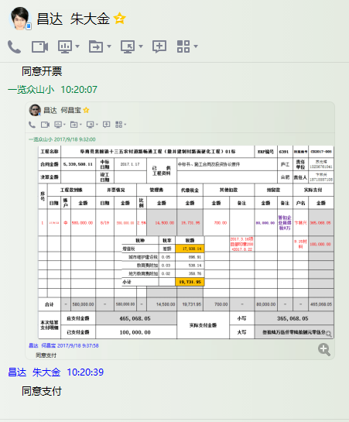

2
工程款支付证书
工程名称 |  | 开发区（PCB污水处理厂）绿化提升工程 |  |  |  |  |  |  |  |  | ERP编号 | 7042 | 档案编号 | CD2017-033 | CD2017-033 | 33 | 7042 | 开发区（PCB污水处理厂）绿化提升工程 | 2017.4.28 | 155129.77 | 铜陵 开发区 | 铜陵公司许莉15956208581 | 汪 洋13856267999 | 中标通知书、施工合同和内部承包协议原件 | 抽签
合同金额 |  | 155,129.77 |  | 中标 日期 | 2017.4.28 |  | 已 供 工程资料 | 中标通知书、施工合同、竣工报告及内部承包协议原件 |  |  |  | 庐江 | 责任 单位 | 铜陵公司许莉15956208581
决算金额 |  |  |  | 竣工 日期 |  |  |  | 无项目部章，所需资料用章均在原铜陵办事处及原经营中心盖公章！ |  |  |  | 合肥 | 责任人 | 汪 洋13856267999
序号 | 工程款到账 |  |  | 开票情况 |  | 管理费 |  | 代缴税金 | 其他扣款 |  | 预留款 |  | 实际支付
 | 日期 | 账户 | 金额 | 日期 | 金额 | 比例 | 金额 | 金额 | 金额 | 备注 | 金额 | 备注 | 户名 | 金额
1 | 2017-09-14 | 中 | 76,990.00 | 9/5、9/8 | 77,000.00 | 3%全扣 | 4,653.90 | 37.84 | 500.00 | 2017.9.1办理外经证费用500 |  |  | 汪 洋 | 71,798.26
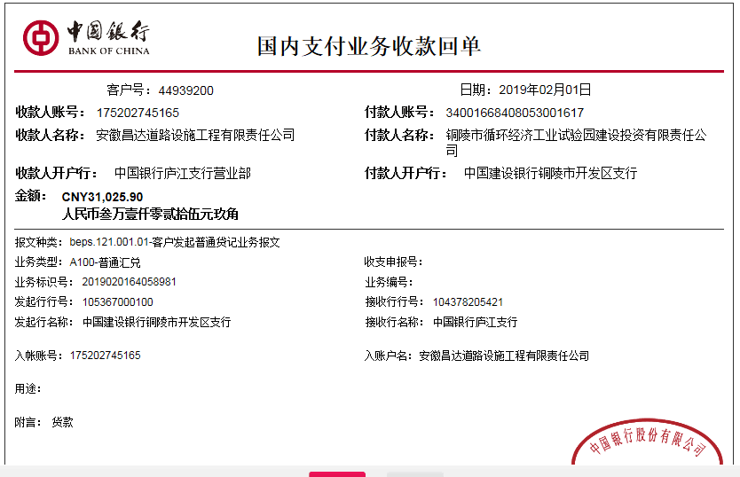
 | 本次
2 | 2019-02-01 | 中 | 31,025.90 | 2019-01-28 | 31,025.90 |  | 0.00 | 2,493.00 | 500.00 | 2019.1.16办理涉税事项报告表费用500 | 2,000.00 | 预留损失准备金 | 汪 洋(代材） | 26,032.90

 |  |  |  |  |  |  |  |  | 笪总不批
 |  |  |  |  |  |  |  |  | 有不良记录待处理

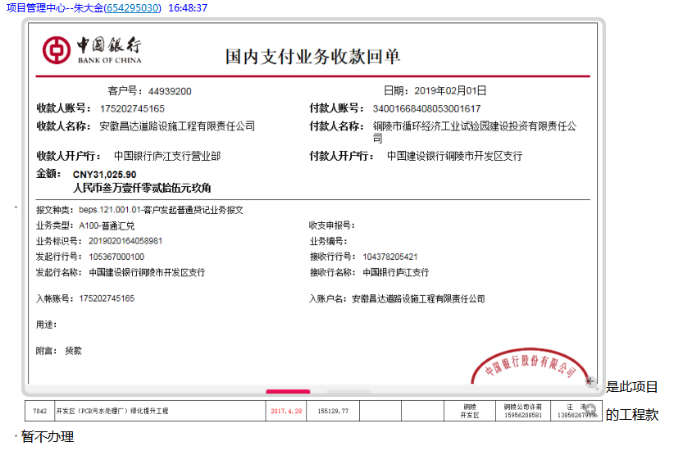

合计 |  | - | 108,015.90 | - | 108,025.90 | - | 4,653.90 | 2,530.84 | 1,000.00 | - | 2,000.00 | - | - | 97,831.16
本次结算 支付明细 |  | 应支付金额 |  | 26,032.90 |  |  |  | 实际支付金额 |  | 小写 | 0.00
 |  | 已支付金额 |  | 26,032.90 |  |  |  |  |  | 大写 | 零元整
申请部门 意见 |  |  |  |  |  |  |  | 项目管理 意见 |  | 何总、朱总已同意支付（附表背面截图）。
财务初审 意见 |  |  |  |  |  |  |  | 财务审核 意见
质安初审 意见 |  |  |  |  |  |  |  | 质安稽查 意见
总经理审批 |  |  |  |  |  |  |  | 董事长审批

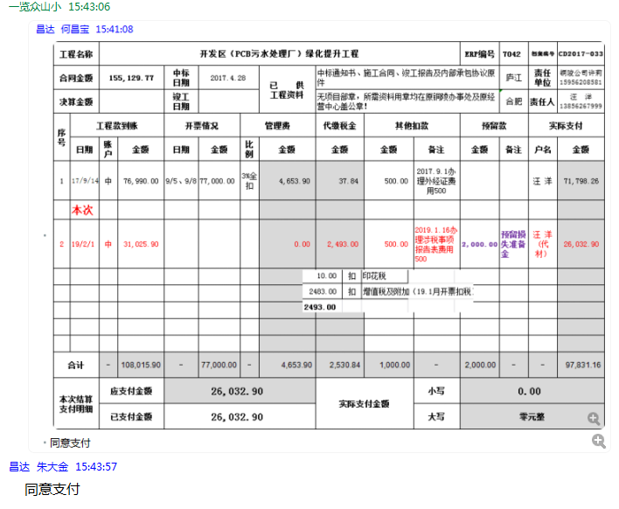

3
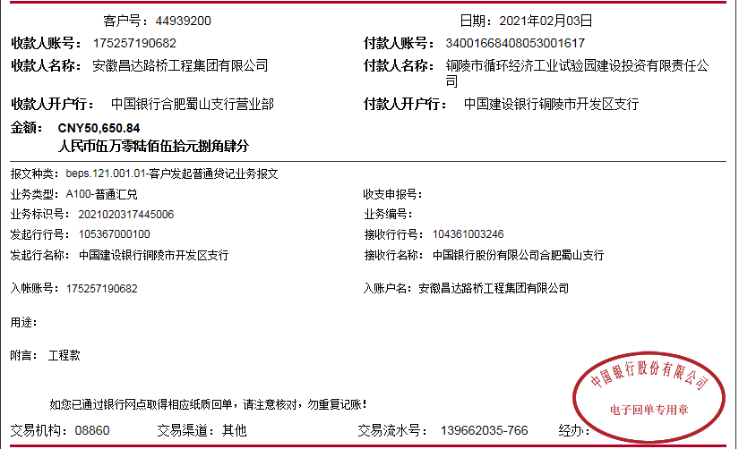
工程款支付证书
工程名称 |  | 开发区（PCB污水处理厂）绿化提升工程 |  |  |  |  |  |  |  |  | ERP编号 | 7042 | 档案编号 | CD2017-033 | CD2017-033 | 33 | 7042 | 开发区（PCB污水处理厂）绿化提升工程 | 2017.4.28 | 155129.77 | 铜陵 开发区 | 铜陵公司许莉15956208581 | 汪 洋13856267999 | 中标通知书、施工合同和内部承包协议原件 | 抽签
合同金额 |  | 155,129.77 |  | 中标 日期 | 2017.4.28 |  | 已 供 工程资料 | 中标通知书、施工合同、竣工报告及内部承包协议原件、审计、 |  |  |  | 庐江 | 责任 单位 | 铜陵公司许莉15956208581
决算金额 |  | 158,676.74 |  | 竣工 日期 | 2018-11-15 |  |  | 无项目部章，所需资料用章均在原铜陵办事处及原经营中心盖公章！ |  |  |  | 合肥 | 责任人 | 汪 洋13856267999
序号 | 工程款到账 |  |  | 开票情况 |  | 管理费 |  | 代缴税金 | 其他扣款 |  | 预留款 |  | 实际支付
 | 日期 | 账户 | 金额 | 日期 | 金额 | 比例 | 金额 | 金额 | 金额 | 备注 | 金额 | 备注 | 户名 | 金额
1 | 2017-09-14 | 中 | 76,990.00 | 9/5、9/8 | 77,000.00 | 3%全扣 | 4,653.90 | 37.84 | 500.00 | 2017.9.1办理外经证费用500 |  |  | 汪 洋 | 71,798.26

2 | 2019-02-01 | 中 | 31,025.90 | 2019-01-28 | 31,025.90 |  | 0.00 | 2,493.00 | 500.00 | 2019.1.16办理涉税事项报告表费用500 | 2,000.00 | 预留损失准备金 | 汪 洋(代材） | 26,032.90

3 | 2021-02-03 | 中 | 50,650.84 |  |  |  |  | 27.88 | 50.00 | 转账费 | -2,000.00 | 退损失准备金 | 汪洋 | 55,028.37
 |  |  |  |  |  |  |  | 37.59

 |  |  |  |  |  |  |  | -2,493.00 | 退税金

合计 |  | - | 158,666.74 | - | 108,025.90 | - | 4,653.90 | 103.31 | 1,050.00 | - | 0.00 | - | - | 152,859.53
本次结算 支付明细 |  | 应支付金额 |  | 55,028.37 |  |  |  | 实际支付金额 |  | 小写 | 0.00
 |  | 已支付金额 |  | 0.00 |  |  |  |  |  | 大写 | 零元整
申请部门 意见 |  |  |  |  |  |  |  | 项目管理 意见
财务初审 意见 |  |  |  |  |  |  |  | 财务审核 意见
质安初审 意见 |  |  |  |  |  |  |  | 质安稽查 意见
总经理审批 |  |  |  |  |  |  |  | 董事长审批

